CG
Introduction to Computer Graphics_CS5182.pdf
geometry | 几何 | 2

Projection and Clipping | 投影与剪裁 | 6 | 裁剪是指去除在投影时不可见的部分
Radiosity | 辐射度 | 6
Aliasing and Antialiasing | 走样与抗锯齿 | 6 | 走样，例如：当一个矩形在屏幕上快速旋转时，如果其边缘没有被足够多的像素精确表示，就可能出现锯齿状的边缘。 抗锯齿：通过在物体边缘的像素之间插入中间颜色（通常是物体颜色和背景颜色的混合），使得边缘看起来更加平滑和自然。
pictorial synthesis | 图像合成 | 9 | 从二维或三维模型生成图像
proverb | 言语 | 10
uni-color | 单色的 | 10
stuntmen | 特技演员（替身） | 12
modification | 修改 | 14 | 我经常把modification错以为是模拟，乐
Automobile | 汽车 | 15 | 我一开始以为是自动驾驶，乐
phytoplankton | 浮游植物 | 16
https://www.youtube.com/watch?v=xCFg5udYbAg
hubble | 哈勃望远镜 |  | 光学和紫外线观测
Spitzer | 斯皮策空间望远镜 |  | 红外天文卫星
Infrared view | 红外视图

Polygonal meshes | 多边形网格 | 19
Subdivision surfaces | 细分曲面 |  | 从粗糙的多边形网格开始，通过一系列细分步骤逐步增加顶点和边，从而生成更平滑的曲面。在动画和电影制作中很有用，如人物的皮肤或柔软物体的表面。
Splines | 样条曲线 |  | 如贝塞尔曲线（Bezier curves）、B样条曲线（B-spline curves）或NURBS（非均匀有理B样条曲线），通过控制点来定义，允许艺术家或设计师精确控制曲线的形状
Denoising | 降噪
Shape registration | 形状配准 | 21 | 就是align，起码在同一个坐标系里
Morphing | 变形 | 21
pedestal | 底座 | 23
polygons | 多边形
https://www.youtube.com/watch?v=U0Q9QnYRsoU
calibrate | 配准
curvature | 弯曲程度
Off-the-shelf | 非定制的 |  | 即这种3D打印机是标准化制作的，消费者可以直接购买并使用，而不需要等待定制或特别制造
vacuum | 真空吸尘器

high-fidelity | 高精度的 | 29
high-fidelity | 显著的 | 29
tradeoff | 权衡 | 30
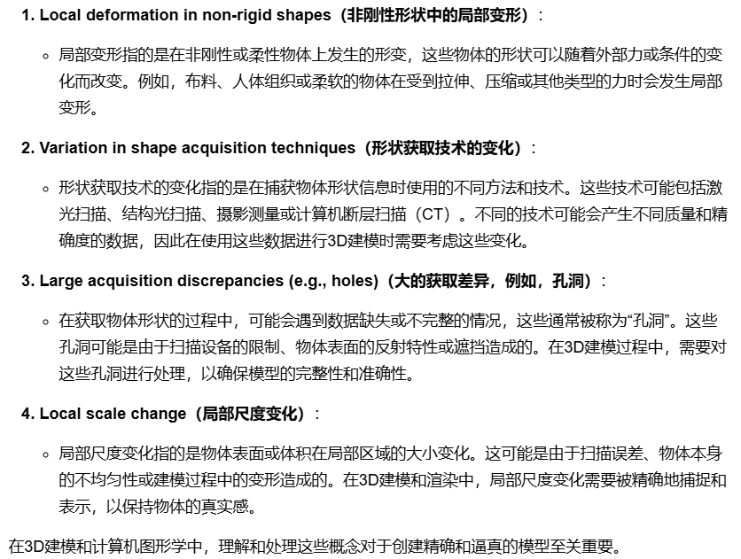
Deformation | 变形 | 31
interpolation | 编纂，插入 | 32 | 这里是说把牛角和马面合成一个新object那种杂交
intermediate | 居中的 | 32
Local deformation in non-rigid shapes | 非刚性形状中的局部变形 | 33
discrepancies | 差异
Asimo-like robot | 人形机器人。类ASIMO机器人的机器人 | 35 | rouge-like一样，本田（Honda）公司开发了经典ASIMO机器人，Advanced Step in Innovative Mobility，人形机器人
viewpoint | 视角 | 39
cinematography | 电影摄影术 | 39
refraction | 反射 | 40
motion-blur | 动态模糊 | 40
delineate | 阐述标识 | 41
Radiance | 光泽 | 44
Sparse | 稀疏的 | 46
panorama | 全景图像 | 48
exploratory | 勘探性的
raster | 光栅的 | 55 | raster graphics image就是位图，像素点存储信息，比如jpeg，对应矢量图
optics (physics), visual perception and art | 光学（物理学），视觉感知和艺术
pseudo-physics | 伪物理，类似伪代码
mechanics (physics) | 力学

week2Object modeling_CS5182.pdf
Implicit Surfaces | 隐式曲面 |  | 隐式曲面的优点是判断一个点是否在曲面内部非常高效。缺点是不容易从曲面上生成点，也难以将它们进行拼接以保持连续性和光滑性。
Parametric Surfaces | 参数曲面 |  | 参数曲面可以表示复杂的几何形状，但渲染成本较高，因为需要对每个 u 和 v的组合计算参数方程。
Voxel Representation | 体素表示（三维像素化） |  | 将对象分解成固定规则的三维网格中的相同单元
Constructive Solid Geometry (CSG) | 构造实体几何 |  | 通过布尔运算（如合并、交集、差集）组合简单几何体来创建复杂对象（类似做PPT特殊图形）
Fractals | 分形 |  | 在所有分辨率下都自相似的对象
swap | v交换 | 5 | 这里是说对称的话就交换xy坐标轴就好了，所以只考虑斜率在0-1之间的情况

week4 Deep learning for 3D point clouds_CS5182.pdf
Voxels

week4 CS5182_pytorch_tutorial.pdf
Auxiliary | 辅助的 | 2 | Auxiliary libraries 辅助库
quirky | 奇怪的 | 3 | quirky bugs

 |  |  | wsl gpustat

week?? Transformation_CS5182.pdf
trigonometry | 三角学 | 3

